Sayfa1
SOMA MESLEKİ VE TEKNİK ANADOLU LİSESİ MAKİNE TEKNOLOJİSİ ALANI BİLGİSAYARLI MAKİNE İMALATI DALI KALFALIK BECERİ SINAVI UYGULAMA SORUSU

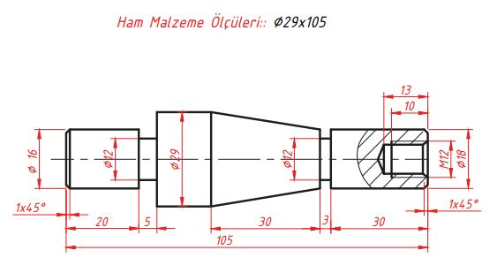

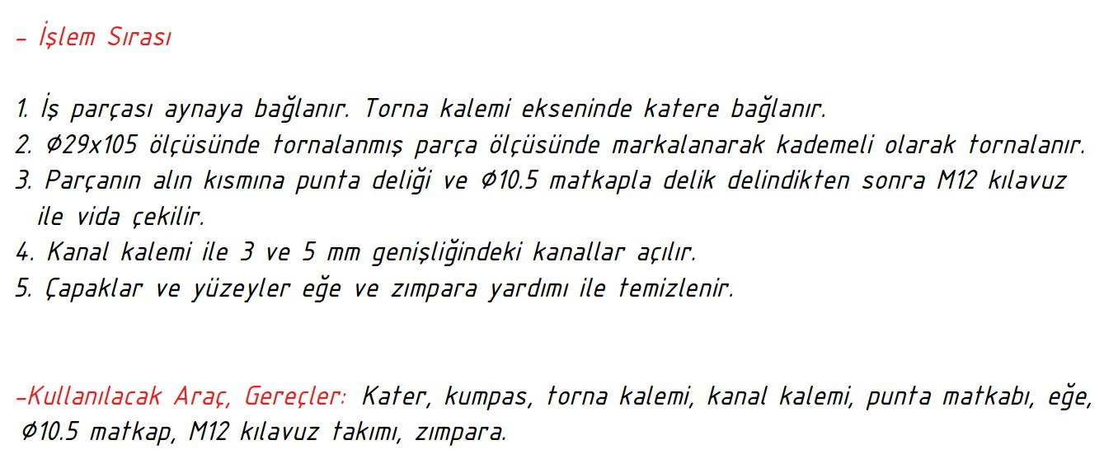

Öğrenci Adı Soyadı /Sınıf/No
Başlama Tarihi
Bitiş Tarihi
Verilen Süre
Değerlendirme Unsurları |  | Alın Torn. | Silindirik T. | Kanal | Konik | Delme | Vida | Toplam
Takdir edilen puan |  | 5p | 5p | 10p | 10p | 5p | 15p | 50p
Öğrencinin aldığı puan

Komisyon Üyesi | Komisyon Üyesi |  | Komisyon Üyesi |  |  | Komisyon Başkanı
 |  |  |  |  |  | Ahmet AÇAR

